Worksheet
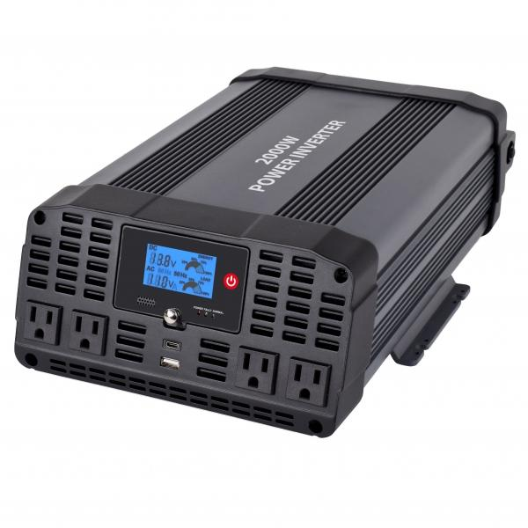
Technaxx Wechselrichter 2000W Sinus TE22 US-Version

Artikelnummer | 5045 |  | VE | 2
EAN | 810016320548 |  | Stück pro Palette | 48
Zollnummer | 8504408790 |  | Lagen Pro Palette | 4

Abmessungen - Artikel
Länge(cm) | Breite(cm) | Höhe(cm) | Gewicht(g)
36 | 26 | 12 | 4200

Abmessungen - Artikelverpackung
Länge(cm) | Breite(cm) | Höhe(cm) | Leergewicht(g) | Gewicht(g) Artikel+Verpackung
41.5 | 29 | 17.5 | 0 | 5140

Abmessungen - VE Karton (Masterkarton)
Länge(cm) | Breite(cm) | Höhe(cm) | Gewicht(g)
57 | 30 | 37 | 10920

Verpackung - Bestandteile
Rest Zubehör (g) | Papier/Pappe (g) | Styropor (g) | Kunstst. Hohlkörper(g) | Kunstst. Folien(g) | Materialverbunde (g)
306 | 0 | 0 | 0 | 0 | 0

Weiterführende Informationen
Technaxx Reseller Portal

